상품제안서
타이틀리스트 pro v1/v1x 3구 볼마커 자석티 골프공 선물세트 | 상품코드: F32417

 |  |  |  |  |  |  | 02-412-0044 | www.easy1.co.kr
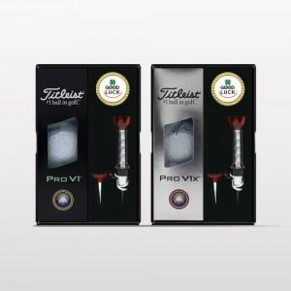

【상세/제작정보】 | <p><span style="font-size: 12pt;"><b>* 배송비- 한박스 30개 / 4000원별도</b></span></p><p><span style="font-size: 12pt;"><b>* 자석티인쇄 - 35000원별도</b></span></p>

【인쇄/포장옵션】 | 풀칼라 / 포장지포장

【공급단가】 | 수량 | 20~ | 50~ | 100~ | 300~ | 500~
*VAT별도 | 단가 | 26,280원 | 25,840원 | 25,180원 | 24,740원 | 24,090원

【상품 URL】 | https://dev.easy1.co.kr:443/src/goods_detail.php?gdno=32417

